网络拓扑图及描述
序号 | 拓扑图 | 网络描述
1 | 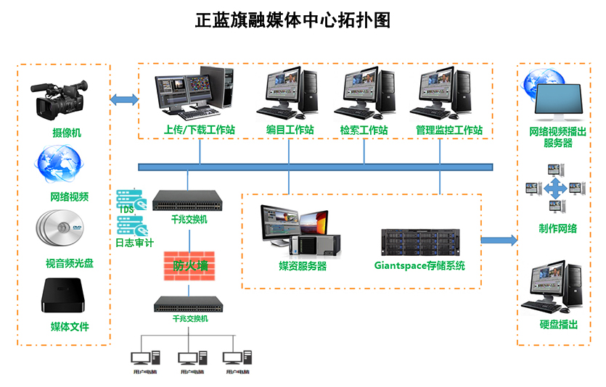 | 正蓝旗融媒体中心网络架构如下所述： 在机房部署了网御星云的防火墙设备（Power V6000-U2410ED），下联接入交换机（腾达TEG1016D）用于连接内网PC终端。网御星云防火墙（Power V6000-U2410ED）上联千兆交换机（博达通信 S2512）。千兆交换机（博达通信 S2512）对接妹子服务器。 广播电视播控及媒资管理系统是为数字电视、移动电视、多媒体内容发布业务需求而开发的内容管理平台。此管理系统平台专门针对视音频媒体文件的收集、存储、发布等环节而设计。 用于对电视台的全部资料进行集中保存和管理。同时对全台的历史资料进行数字化保存工作，对全台多个内容生产系统服务，对全台生产提供检索、发布、内容管理、数据存储工作流推动服务。

